Fator K e TRDE
FATOR K e TRDE
Objeto: | Contratação de empresa especializada para a elaboração de estudos e projetos executivos para a construção de uma ponte sobre o Arroio Velhaco
Local: | Rua Adelino Machado Souza - Município de Arambaré/RS
Data-Base: | FEV/2022 - Não Desonerado

Componente | Descrição | Valor Adotado | Observações
K1 | Encargos Sociais Incidentes sobre MO | 73.66% | Valor utilizado em operações OGU do MDR.
K2 | Custos da Administração Central | 20.00% | Valor histórico de custos com a administração central (20% a 30%).
K3 | Remuneração Bruta | 12.00% | Valor histórico de remuneração de empresas de consultoria (10% a 12%).
K4 | Tributos | 12.55% | PIS, COFINS, ISS e CPRB (não desonerado).
K4a | PIS | 0.65%
$K4=\frac{1}{1−(k4a+k4b+k4c+k4d)}$ -1
K4b | COFINS | 3.00%
K4c | CPRB | 4.50%
K4d | ISSQN médio | 3.00%

Fator K | 2.44 | Taxa a ser aplicada aos custos diretos de Mão de Obra
TRDE | 1.26 | Taxa a ser aplicada aos custos diretos de despesas do escritório

Observações:
O Fator K e a TRDE só devem ser utilizados quando a estimativa dos preços for obtida através de composições de custos unitários. A utilização de BDI sobre valores obtidos em tabelas de referência deve ocorrer somente nos casos em que estes sabidamente serão contratados de empresas terceiras. Ao utilizar os valores de mão de obra do SINAPI em composições de custo, deve ser retirados os encargos sociais antes da aplicação do Fator K.

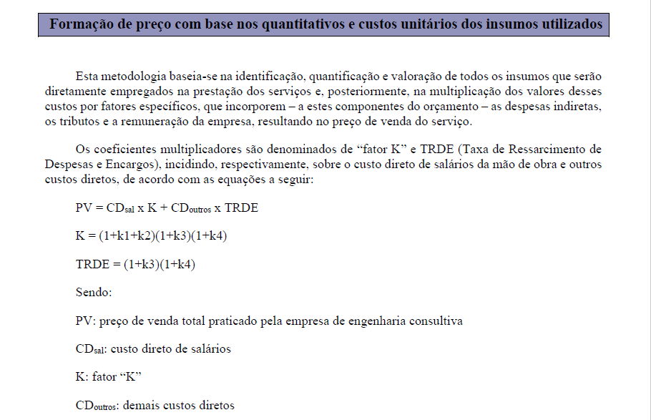

* Extraído da publicação Orientações para a Elaboração de Planilhas Orçamentárias de Obras Públicas - Tribunal de Contas da União - 2014

Referências
REFERÊNCIAS DE CUSTOS UTILIZADAS

DAER/RS
https://www.daer.rs.gov.br/upload/arquivos/202109/27181957-tabela-projeto-21.pdf

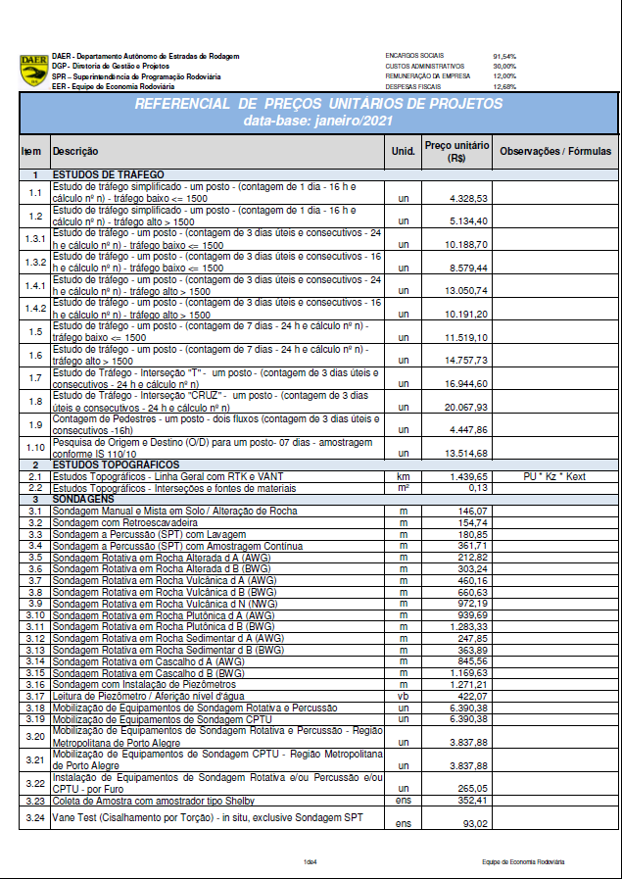

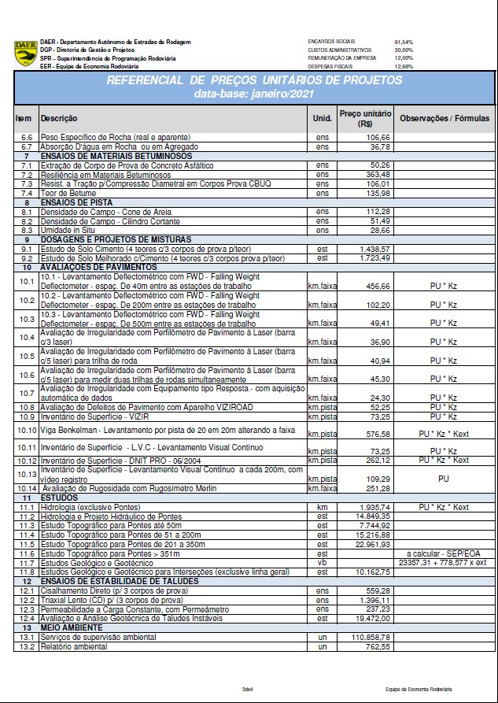

CEHOP/SE
http://orse.cehop.se.gov.br/insumos.asp
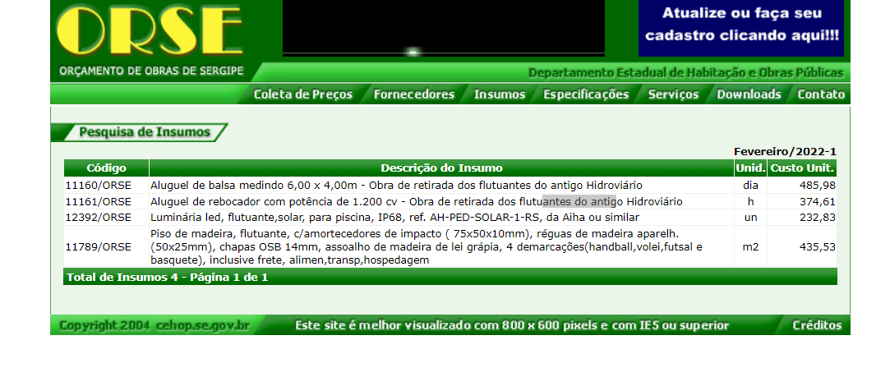

TABELA DE ATUALIZAÇÃO DE VALORES
DNIT
https://www.gov.br/dnit/pt-br/assuntos/planejamento-e-pesquisa/custos-e-pagamentos/custos-e-pagamentos-dnit/indices-de-reajustamentos/indices-de-reajustamentos-de-obras-rodoviario
